evidence(Queue)
JMS（Queue）動作確認エビデンス

 | 【手順1】
 |  | エクスプローラーを開き、バッチファイル「activemq.bat」を実行。
 |  | Message Brokerのホーム画面である、URL「http://localhost:8161/admin/index.jsp」をブラウザで開く

 |  | <バッチファイルのあるディレクトリ>

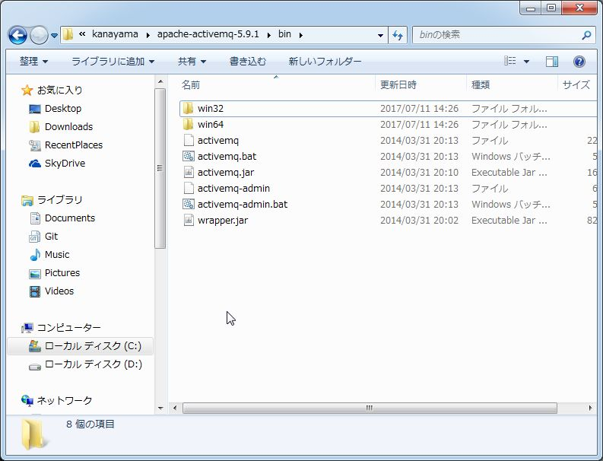

 |  | <Message Brokerのホーム画面>

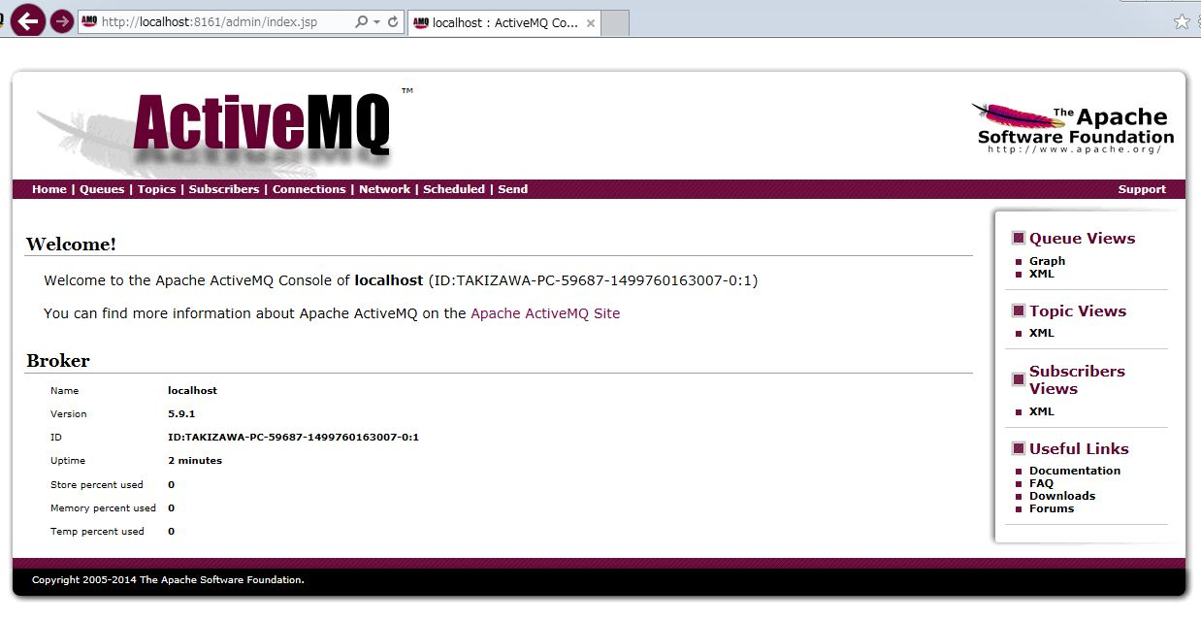

 | 【手順2】
 |  | eclipseの実行の構成から、メッセージ送信プログラムを実行し、
 |  | Queue方式でQueue「TestQueue」を生成し、メッセージ「This is Message!!」を送信する。

 |  | <サンプルソース（送信者）>

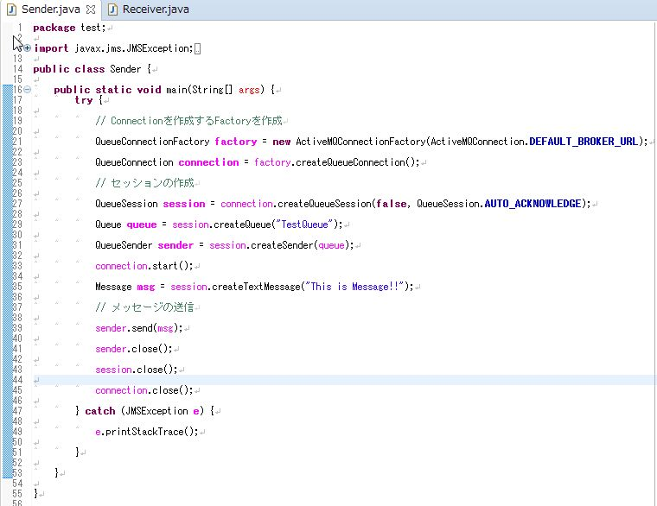

 |  | <eclipse実行の構成画面（送信者）>

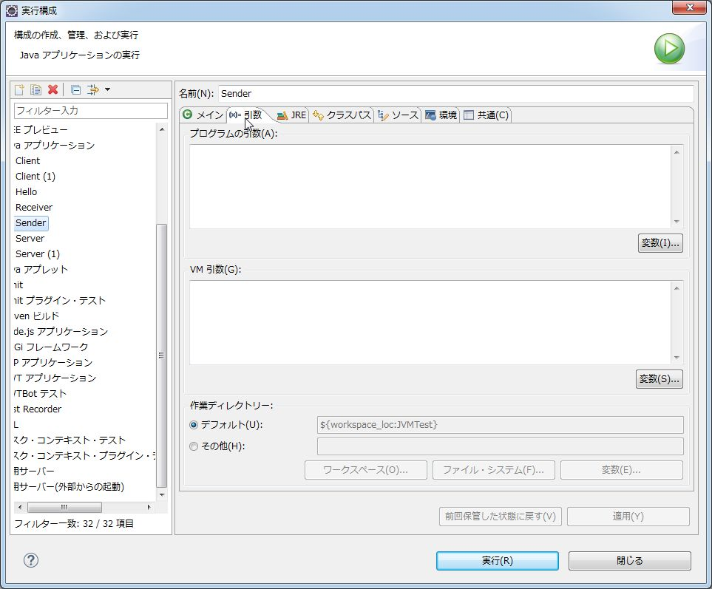

 |  | <送信プログラム実行終了画面>

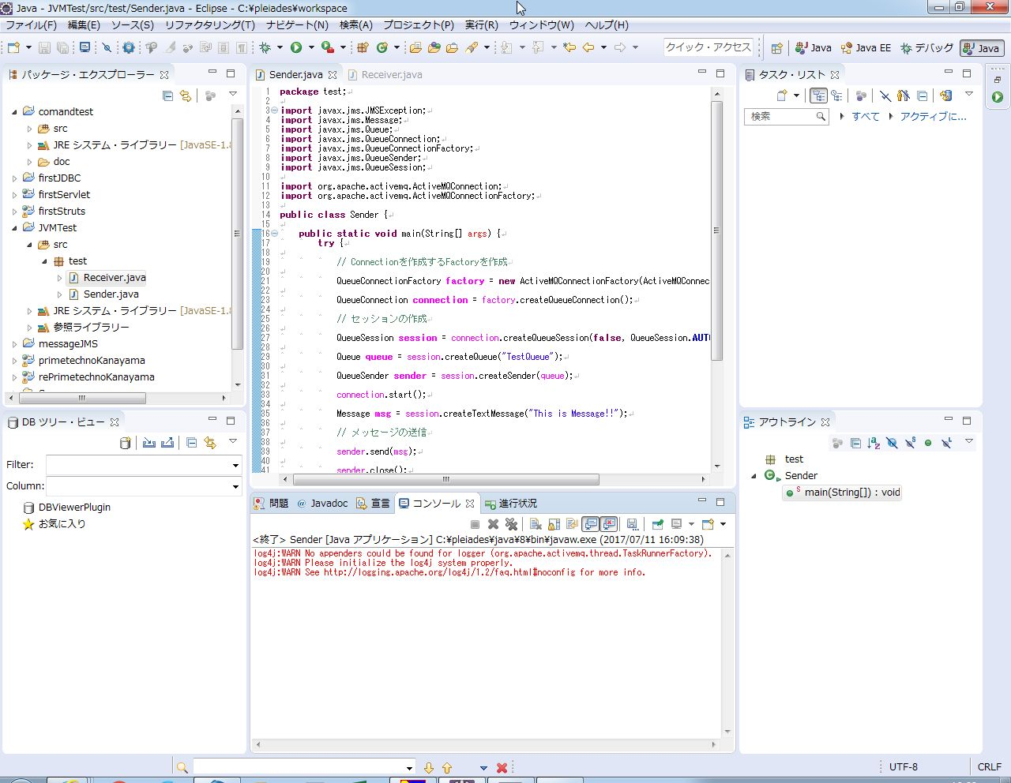

 | 【手順3】
 |  | Message BrokerでQueue「TestQueue」がメッセージを受け取っているのかを確認

 |  | <Message Brokerでのメッセージ送受信画面（メッセージ受け取り前）>
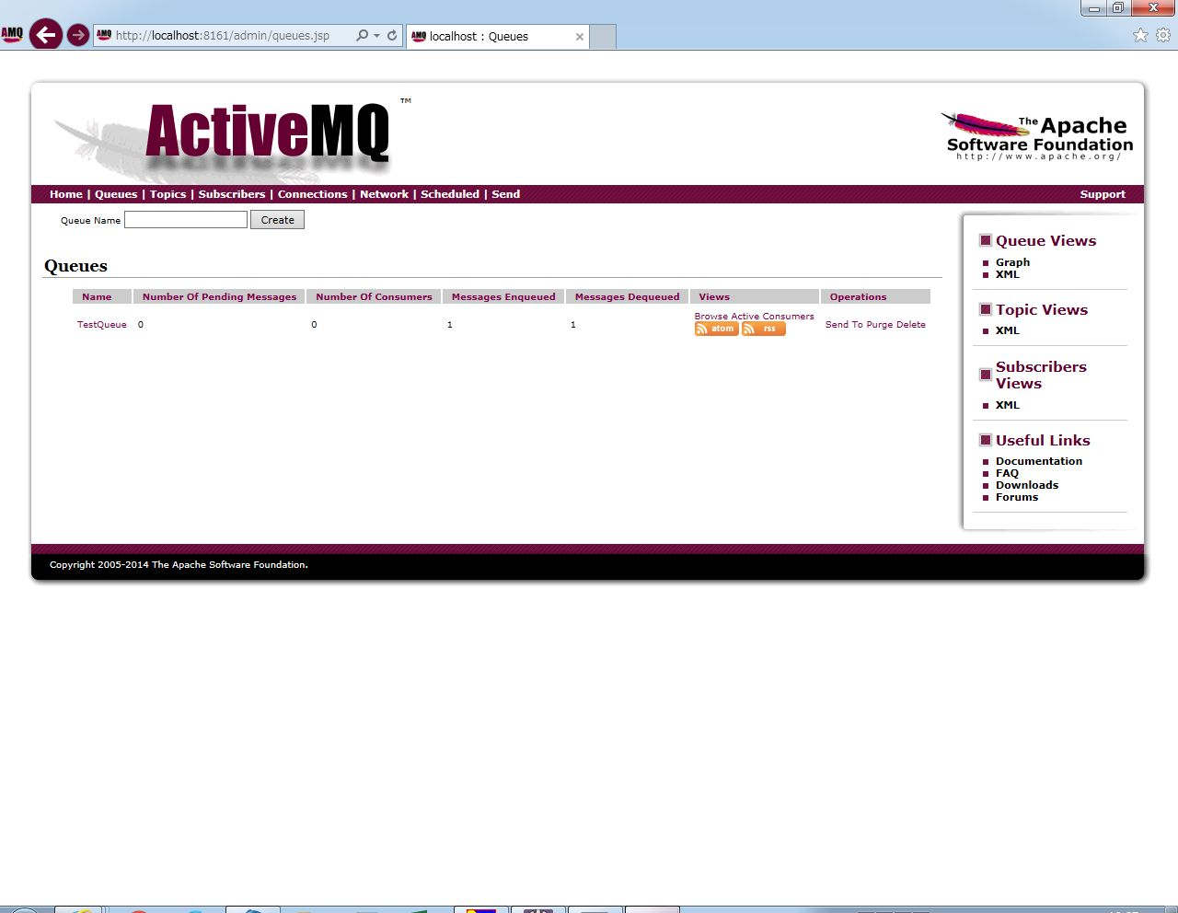

送信プログラム実行前は、Queue内の保持しているメッセージ数は0。

 |  | <Message Brokerでのメッセージ送受信画面（メッセージ受け取り後）>


送信プログラム実行後、Queue内の保持しているメッセージ数は1に増加。
メッセージがMessage BrokerのQueue内に保持されている。

 | 【手順4】
 |  | eclipseの実行の構成からメッセージ受信プログラムを実行し、メッセージ「This is Message!!」を受信できているか確認

 |  | <eclipseの実行の構成画面（受信者）>



 |  | <受信プログラム実行終了画面>

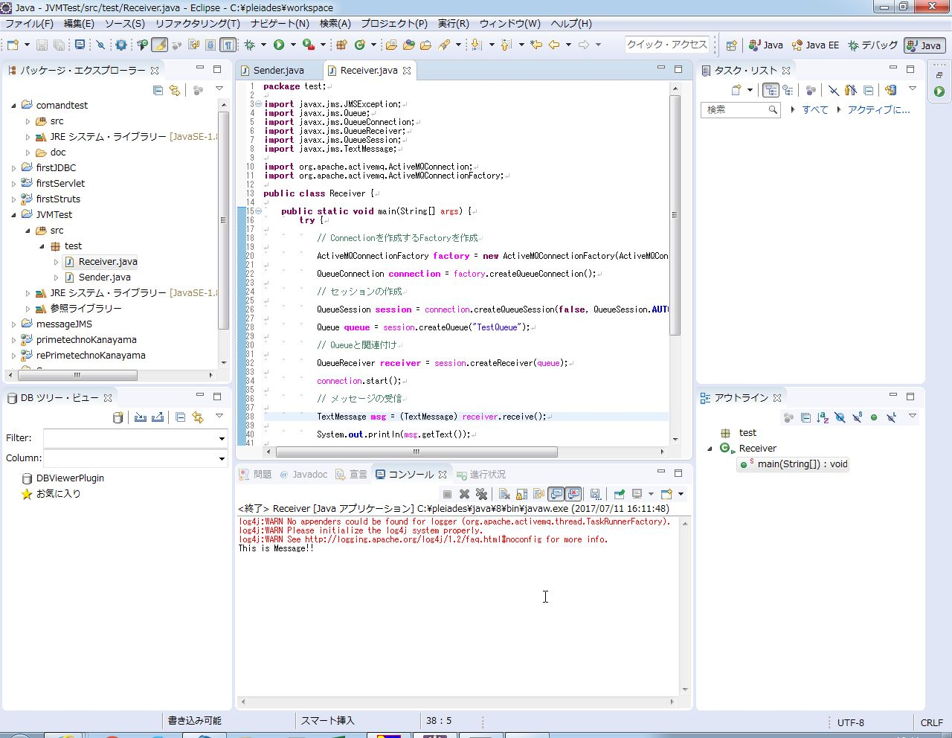

 | 【手順5】
 |  | Message BrokerでQueue「TestQueue」の中にあるメッセージを送信し、
 |  | メッセージを保持していないことを確認

 |  | <Message Brokerでのメッセージ送受信画面（メッセージ送信前）>

受信プログラムの実行前、保持メッセージ数（左）が1、メッセージ送信回数（右）が1。

 |  | <Message Brokerでのメッセージ送受信画面（メッセージ送信後）>



受信プログラム実行後、保持メッセージ数（左）が0に減少、メッセージ送信回数（右）が2に増加した。
Message Brokerはメッセージを受信者に送信し、メッセージを保持していない状態になった。

evidence(PubSub)
JMS（Pub/Sub）動作確認エビデンス

 | 【手順1】
 |  | エクスプローラーを開き、バッチファイル「activemq.bat」を実行。
 |  | Message Brokerのホーム画面である、URL「http://localhost:8161/admin/index.jsp」をブラウザで開く

 |  | <バッチファイルのあるディレクトリ>

 |  | <Message Brokerのホーム画面>

 | 【手順２】
 |  | eclipseの実行の構成からメッセージ受信プログラムを実行。
 |  | 受信プログラムを実行中の状態にして、Topic「TestTopic」からのメッセージを受信できる状態にしておく

 |  | <サンプルソース（受信者）>
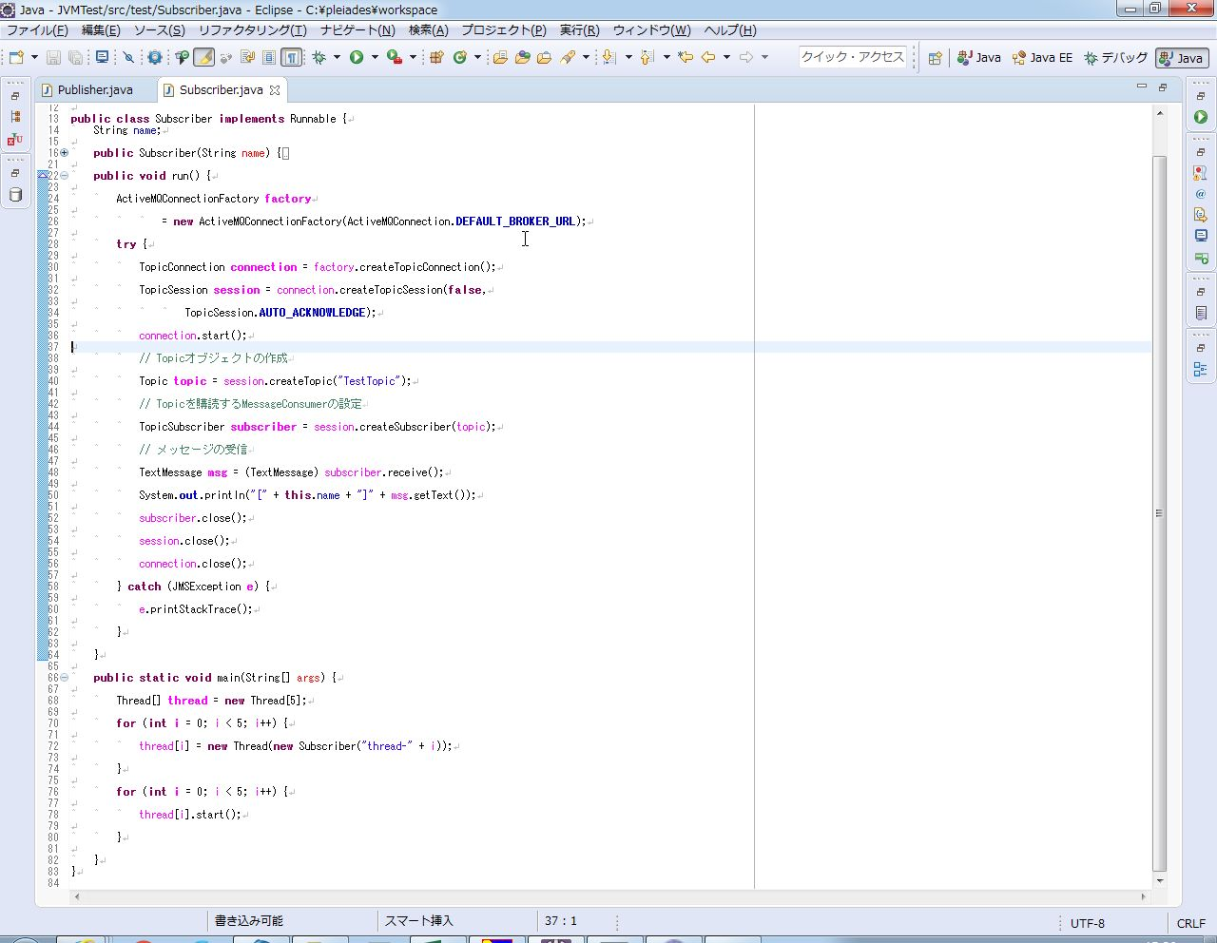

メインメソッド内では、スレッドを5つ生成し、擬似的にメッセージを5人受信している状態を作り出している。

 |  | <eclipseの実行の構成画面（受信者）>

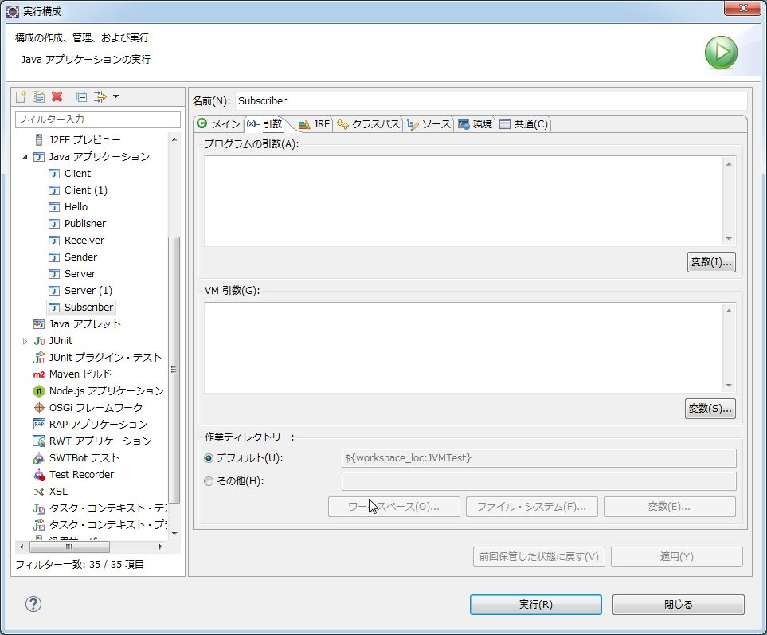

 |  | <受信プログラムの実行中画面>

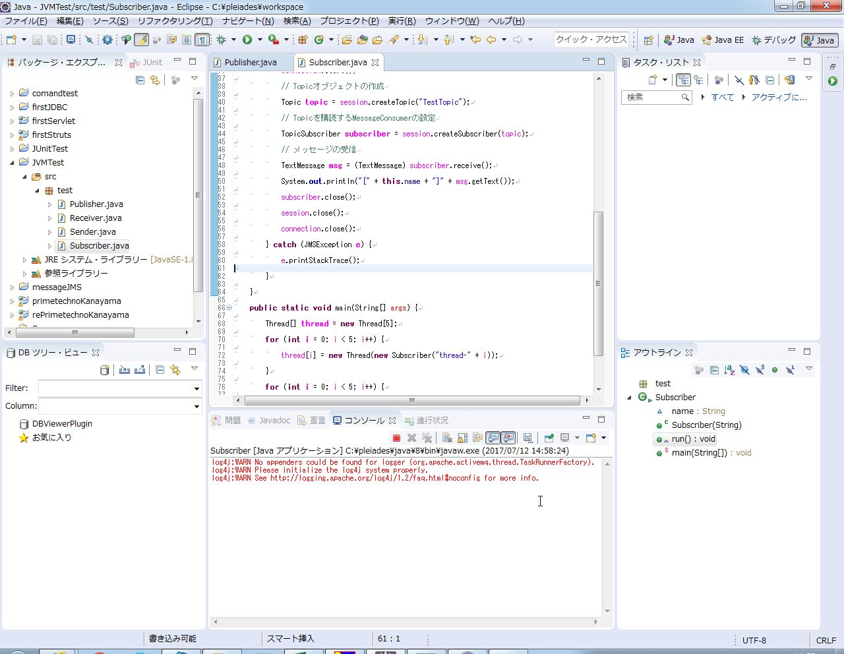

 | 【手順3】
 |  | Message BrokerでTopic「TestTopic」に対してメッセージ受信待ちの人数を確認する

 |  | <Message Brokerでのメッセージ送受信画面（受信プログラム実行前）>

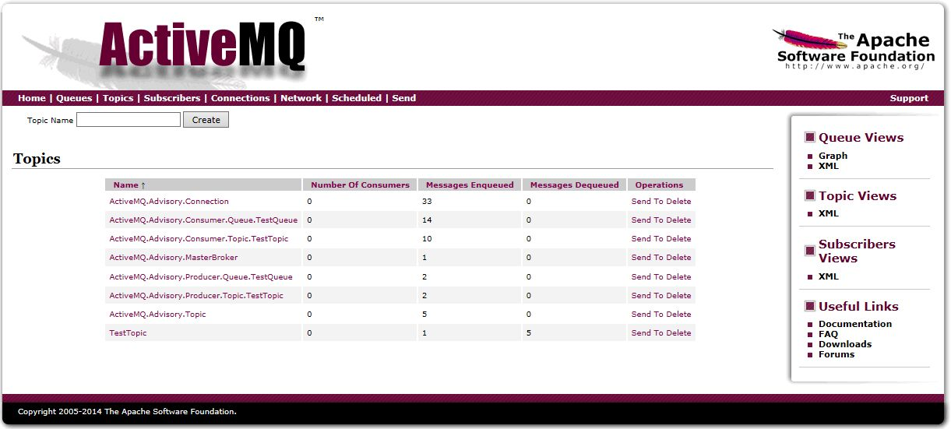
メッセージ受信プログラム実行前は、Topicに対するメッセージ受信待ちの人数は0。

 |  | <Message Brokerでのメッセージ送受信画面（受信プログラム実行後）>

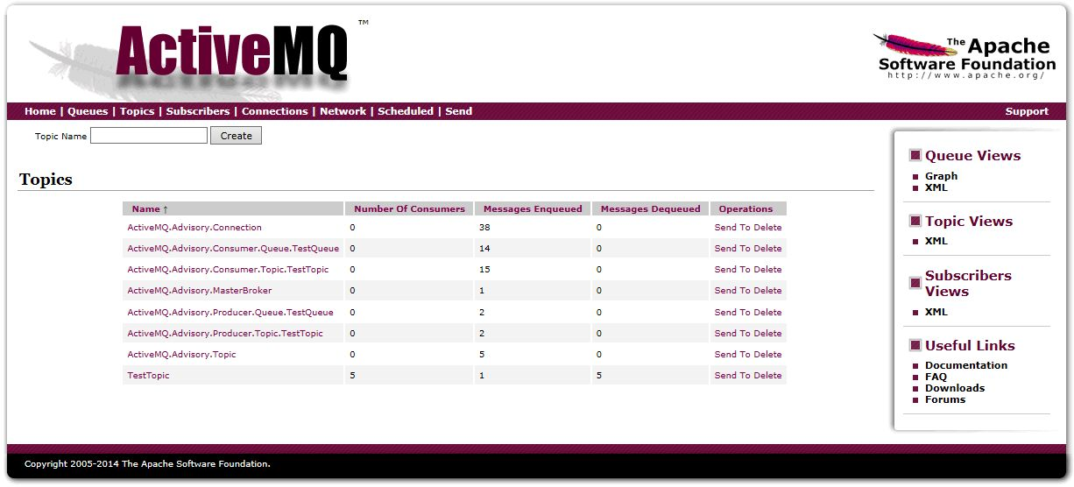

メッセージ受信プログラム実行後、Topicに対するメッセージ受信待ちの人数は0から5に増加した。

 | 【手順4】
 |  | eclipseの実行の構成から送信プログラムを実行し、
 |  | Message BrokerのTopic「TestTopic」に対して、メッセージ「This is Message!!」を送信する

 |  | <サンプルソース（送信者）>

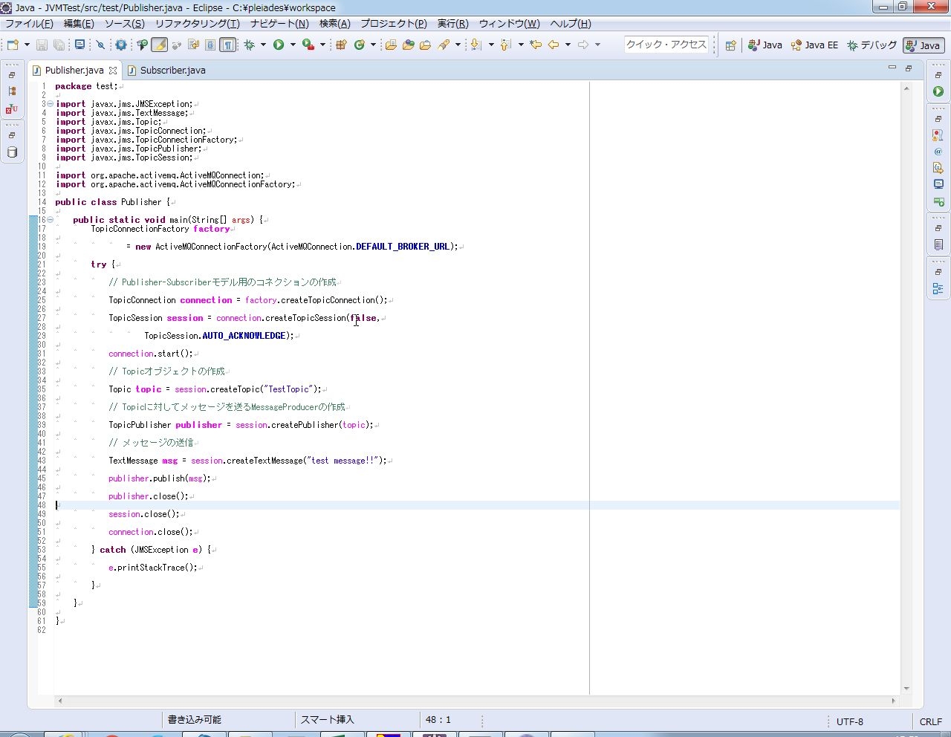

 |  | <eclipseの実行の構成画面（送信者）>

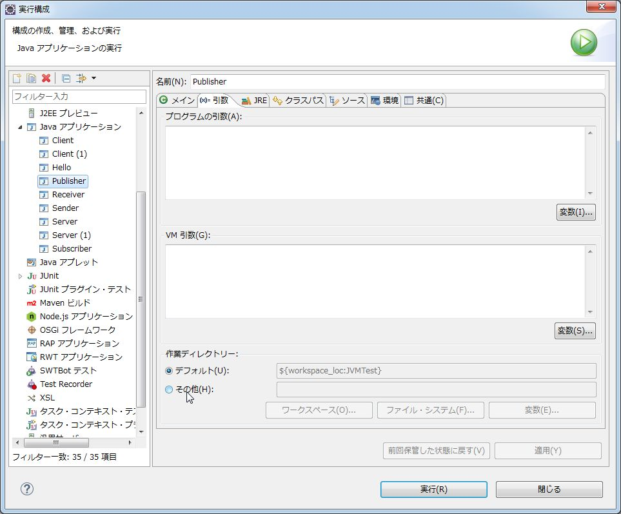

 | 【手順5】
 |  | 【手順4】のメッセージ送信プログラムの実行してすぐに、コンソール上に5つ（5人分）のメッセージを受信していることを確認する。
 |  | コンソールに表示されるメッセージは「[thread-（I）] This is Message!!」
 |  | ※「I」に入る値は0～4

 |  |  | <メッセージ受信後の画面>

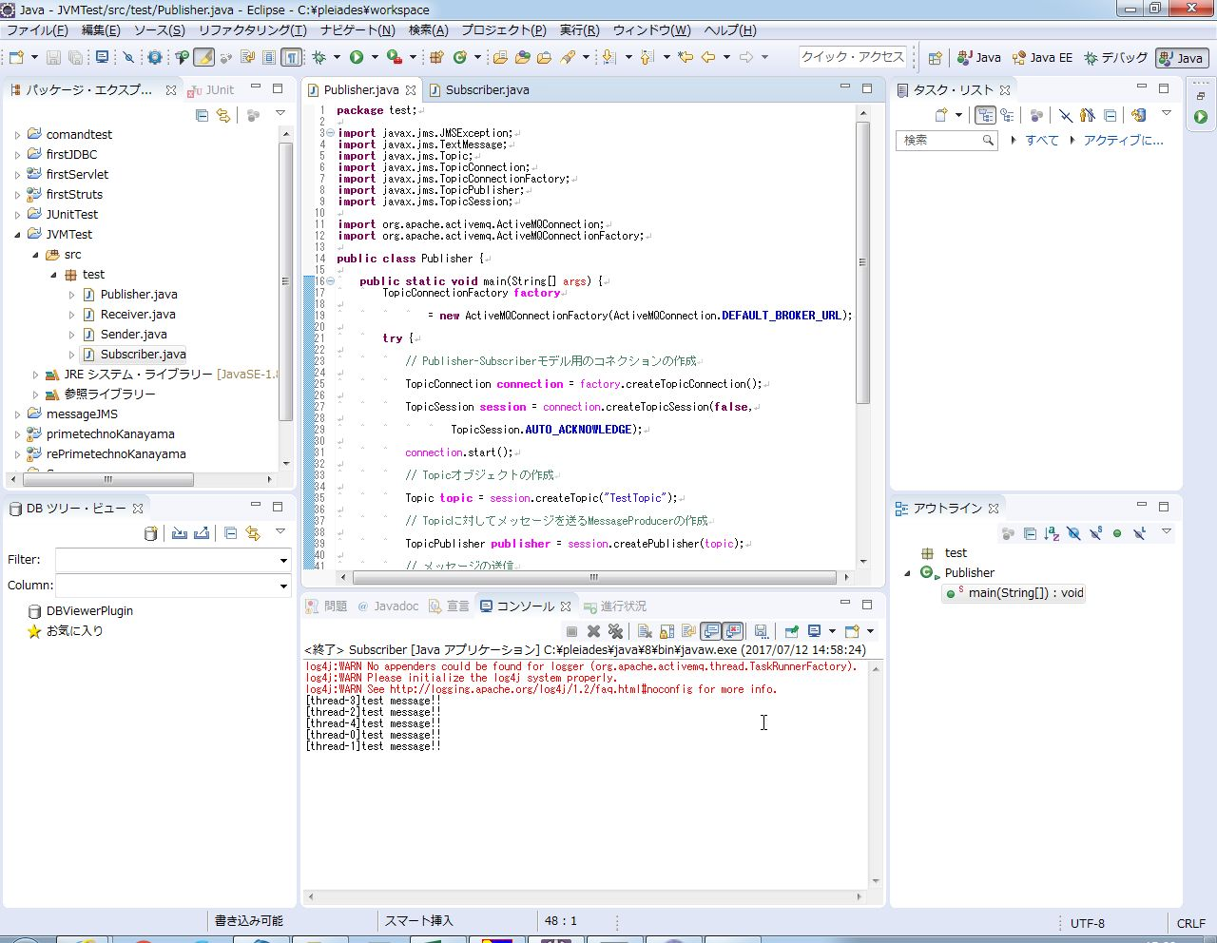

 | 【手順6】
 |  | Message Brokerでメッセージが送信され、Topic「TestTopic」に対するメッセージ受信待ち状態の人数が0であることを確認する

 |  | <Message Brokerでのメッセージ送受信画面（メッセージ受信前）>

メッセージ送信前の状態では、メッセージ受信待ち人数は5、Message Brokerのメッセージ受信回数は1、Message Brokerによるメッセージ送信回数は5。

 |  | <Message Brokerでのメッセージ送受信画面（メッセージ受信後）>

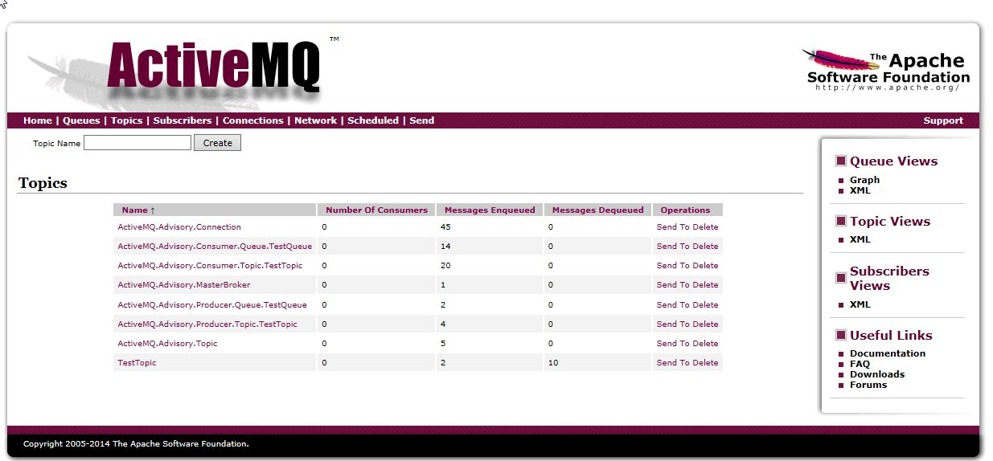
メッセージ受信後、受信待ち人数は5から0に減少、Message Brokerのメッセージ受信回数は1から2に増加、Message Brokerのメッセージ送信回数は5から10に増加。
Message Brokerが送信者からメッセージ受信直後に、受信者5人にメッセージを送信していることが確認できる。

